GENERALES
 |  | 1. INFORMACION BASICA
 |  | Solicitante | ANDERSON FILO |  |  |  |  |  |  |  | C.C.
 |  | # Identificacion |  |  |  |  | Sector: | Urbano | Cod. Dane: |  | 91001
 |  | Direccion: | Carrera 2A BIS E # 14A-72 |  |  |  | Ciudad: | Leticia | Departamento: |  | Amazonas
 |  | Nombre del Conjunto: |  |  |  |  | Barrio: | Ciudad Mueva
 |  | Dir. Alternativa:

LOS ROSALES |  | Localidad: |  |  | Proposito del Avaluo: |  | Garantía Hipotecaria |  | Tipo de Avaluo: |  | Valor Comercial
NIT.: 900,441,334-1 |  | Avaluo Dirigido a: | Inmnobiliaria Los Rosales |  |  |  |  | Tipo doc: | C.C. | N°

cod. Avaluo: |  | 2. DATOS DE LA PROPIEDAD O INMUEBLE

fecha visita | 13-Apr-22 | Propieto (s): | RUBEN DARIO RAMOS AHUAN ARI |  |  |  |  |  |  |  | C.C.
Fecha informe: | 14-Apr-22 | # Identificacion | 15,879,416 |  |  |  |  | Cedula Catastral : |  | 910010100000000769-00070000
 |  | Departamento: | Amazonas | Ciudad Notaria: |  | Leticia |  | Matricula Inmobiliaria: |  | 400-4633
N° de Escritura |  | 99 | Fecha: | 2020-03-02 |  | Coeficiente: |  | Chip:
Tipo de inmueble |  | Casa | Uso Actual: | Vivienda |  |  |  | Clase de Inmueble: |  | Unifamiliar
Garaje 1 |  |  | Area Mts2 |  |  |  | Depósito 1 - Area mts2
Garaje 2 |  |  | Area Mts2 |  |  |  | Depósito 2 - Area mts2
Garaje 3 |  |  | Area Mts2 |  |  |  | Depósito 3 - Area mts2

3. DESCRIPCION GENERAL DEL INMUEBLE OBJETO DEL AVALUO

La edificacion posee un sistema de construccion tradicional, y tiene como uso vivienda unifamiliar. Es de anotar que el inmueble posee un contador de energia, una acometida de agua potable, pero el servicio del agua se abastece mediante poso profundo, perforado o artresiano, y una acometida de hacia el poso septico. La casa o vivienda posee los siguientes espacios arquitectonicos: Antejardin, sala, comedor, cocinas, 3 dormitorios, baños social, area de lavadero, pasillo interno. Se encuentra en el barrio Umarizal de la ciudad de Leticia. El inmueble se encuentra en aceptable estado de mantenimiento a nivel general y el propietario le realiza periodicamente adecuaciones.

4. INFORMACION DE AREAS Y NORMATIVIDAD
No PH |  | TIPO DE INMUEBLE
El inmueble es una casa unifamiliar, urbana. |  |  |  |  | Área Lote |  | 140.00 | Frente |  | 8.00
 |  |  |  |  | Forma |  | Regular | Fondo |  | 17.50
 |  |  |  |  | Topografía |  | Plana | Rel. Fte./Fdo. |  | 1 - 2,18
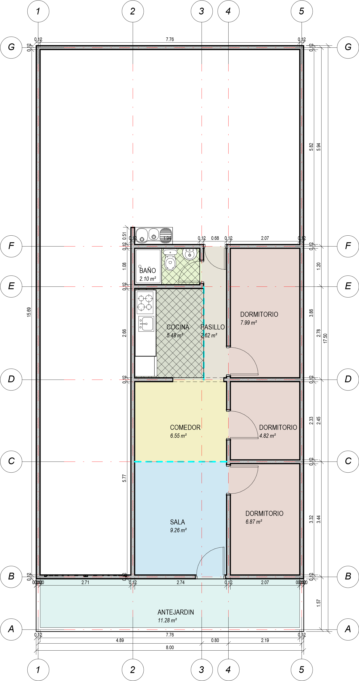
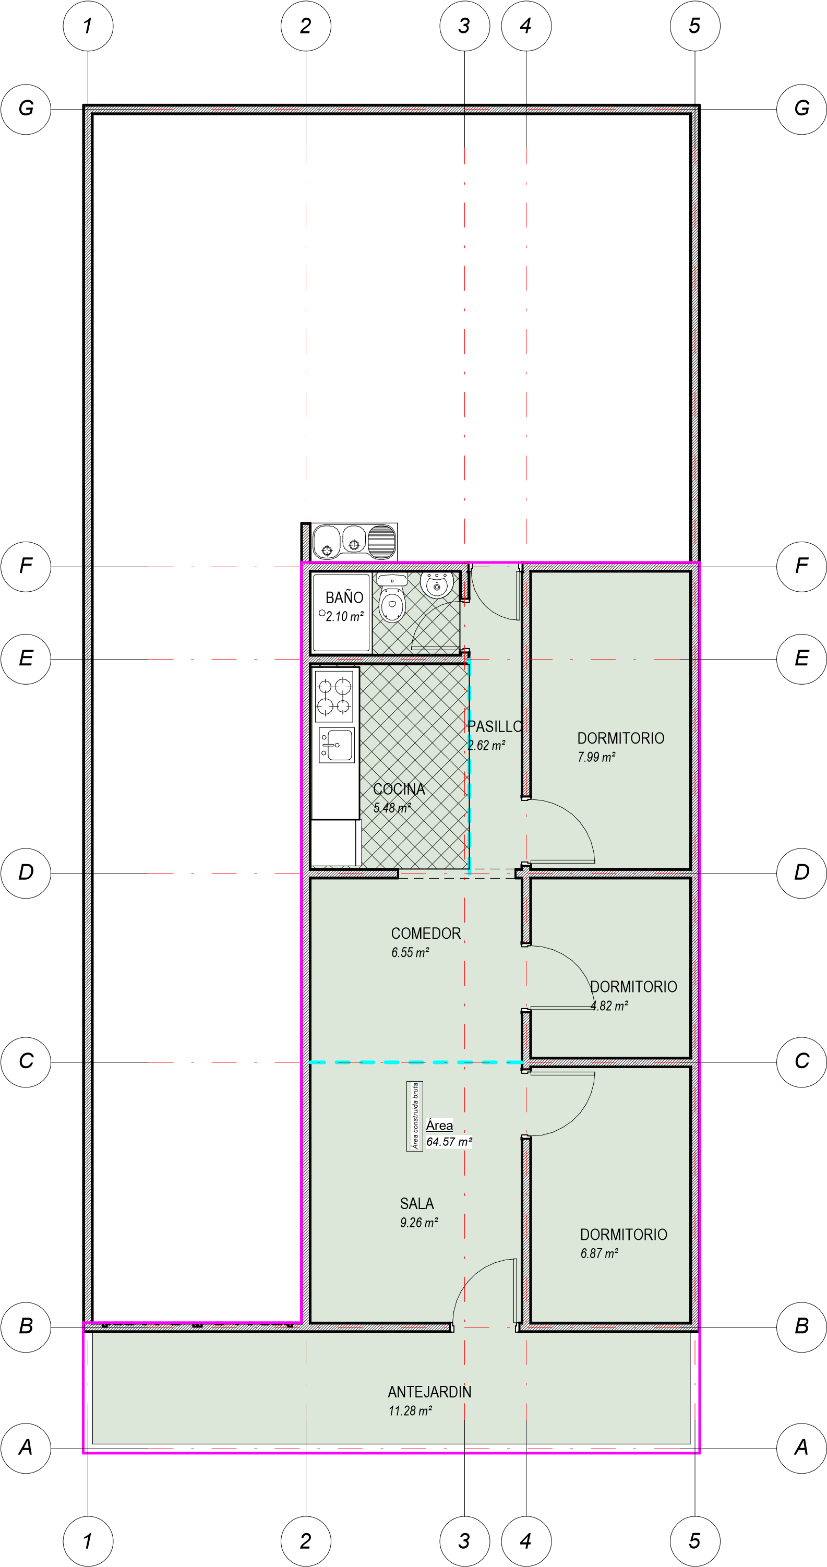
INFORMACION DE AREA P.H. |  |  |  |  | NORMAS DE USO DE SUELO
 |  |  |  |  | Predio sometido a P.H.
Área de actividad |  | RESIDENCIAL |  |  | Decreto / Acuerdo |  |  |  | Acuerdo 032 de noviembre de 2002 |  |  | FOTO DE FACHADA
Valor mensual administración |  | $ 186,000 |  |  | Uso principal |  |  |  | Residencial |  |  | DONDE DESAPAREZCA LO
Tipo de proyecto |  | Estrato Medio con ascensor |  |  | Altura permitida |  |  |  | 4.00 pisos
Total unidades de vivienda |  | 240 |  |  | Aislamiento posterior |  |  |  | 4.00 m
Garajes |  | Tiene |  |  | Aislamiento lateral |  |  |  | 1.00 m
Tipo de Garaje |  | Privado |  |  | Antejardín |  |  |  | 3.00 m
Coef. AP/AC |  | 0.94 |  |  | Índice de ocupación |  |  |  | 0.75
 |  |  |  |  | Índice de construcción |  |  |  | 3.75
CONSTRUCION |  |  |  |  | Predio subdividido físicamente
Área privada |  | 78.41 m²
Área construida |  | 85.24 m² |  |  | CONSTRUCCION
Área libre |  | No tiene |  |  | Área medida en la inspección
Área Catastral |  | 78.41 m² |  |  | Área registrada en títulos
Área medida en la inspección |  | 78.41 m² |  |  | Área susceptible de legalización
Area valorada |  | 78.41 m² |  |  | Área Catastral
 |  |  |  |  | Área licencia de construcción
OBSERVACIONES |  |  |  |  | Area valorada
No se observan diferencias entre lo juridico y lo fisico, parqueadero privado
 |  |  |  |  | OBSERVACIONES
 |  |  |  |  | El area construida según medicion en sitio es de 64,57 m2, por lo que es aproximada. El indice de ocupacion, (I.O), del lote es de 0,75, y el indice de construccion, (I,C), es de 3,75, por lu cual el area permitida según correcta aplicación de la norma es de 105,00 m2, con un I.O. de 525,00 m2. Para efectos del avaluo, el area de construccion susceptible a valorar es la tomada en el sitio y es de 64,57 m2.

PLANTA ARQUITECTONICA
AREA DE CONSTRUCCION: 64,57 m2

5. CONDICIONANTES Y SALVEDADES AL AVALÚO

Conforme al articulo 18 de la Resolución 620, del 23/09/2008, del IGAC; por la cual se establece la metodología para la realización de los avalúos ordenados por la Ley 388 de 1.997; en lo referente a los avalúos de inmuebles sometidos a régimen de propiedad horizontal; el presente avalúo se practicará únicamente para las áreas privadas que legalmente existan.
Conforme a lo determinado en el Art. 14 del Dcto. 1420 de 1998; la compañía valuadora así como el valuador no serán responsables de la veracidad de la información recibida del solicitante, con excepción de la concordancia de la reglamentación urbanística que afecte o haya afectado al inmueble objeto del avalúo al momento de la realización de este. La información y antecedentes de propiedad asentados en el presente Avalúo es la contenida en la documentación oficial proporcionada por el solicitante del propio Avalúo y/o propietario del bien a valuar, la cual asumimos como correcta. Entre ella, podemos mencionar a la escritura de propiedad o documento que lo identifica legalmente, certificado de libertad y tradicion, los planos arquitectónicos y el registro catastral (boleta predial).
Los valores comerciales asignados a los inmuebles, tienen que ver directamente con el área determinada en los documentos públicos suministrados por el interesado y áreas susceptibles de legalizar.
El presente avalúo no tiene en cuenta para la determinación del valor aspectos de orden jurídico de ninguna índole.

Se entienden incluidas dentro del valor del inmueble, como es técnica valuatoria común para inmuebles sometidos al régimen de propiedad horizontal, el valor proporcional de los bienes comunes.
En cuanto a la incidencia que sobre el valor pueda tener la existencia de contratos de arrendamiento o de otro género, asumimos que el titular del derecho de propiedad tiene el uso y goce de todas las facultades que se derivan de este.
La presente tasación no constituye un dictamen estructural, de cimentación o de cualquier otra rama de la ingeniería civil o la arquitectura que no sea objeto de la valuación, por lo tanto no puede ser utilizado para fines relacionados con esas ramas ni se asume responsabilidad por vicios ocultos u otras características del inmueble que no puedan ser apreciadas en una visita normal de inspección física para efectos de tasación. Incluso cuando se aprecien algunas características que puedan constituir anomalías con respecto al estado de conservación normal -según la vida útil consumida- de un inmueble o a su estructura, el valuador no asume mayor responsabilidad que así indicarlo cuando son detectadas, ya que aunque se presenten estados de conservación malos o ruinosos, es obligación del perito realizar la tasación según los criterios y normas vigentes y aplicables según el propósito del mismo.
Vigencia del avalúo: De acuerdo a lo establecido por los decretos 1420/1998 y 422/2000, expedidos por el Ministerio de Hacienda y Crédito Público y ministerio de Desarrollo Económico, el presente avalúo comercial tiene una vigencia de un año, contado desde la fecha de expedición, siempre y cuando las condiciones físicas y normativas del inmueble valuado, no sufran cambios significativos, así como tampoco se presenten variaciones representativas del mercado inmobiliario comparable.

El profesional que firma declara que no tiene hoy, ni espera tener en el futuro, interés en la propiedad valorada; ni participación en los usos que se hagan del avalúo, ni con las personas que participen en la operación. Ha inspeccionado el inmueble y la información es la observada; los inconvenientes y limitaciones que pueda tener el bien y su vecindario, están mencionados. Además, se mantendrá un nivel de confidencialidad, acorde a las exigencias de LOS ROSALES SAS - LR SAS - CJ SERVICIOS. No es responsabilidad del valuador, el uso de este informe, para un fin distinto al que fue solicitado.
El presente Avalúo es de USO exclusivo del(os) solicitante(s) para el destino o propósito expresado en el mismo, por lo que no podrá ser utilizado para fines distintos.

 |  | nota: no tocar nunca, ni boraR DE AQUÍ PARA ABAJO

Bogota D.C.
Chia |  | C.C. |  | Urbano
Cajica |  | NIT. |  | Rural
Zipaquira |  | C.E.
Tabio |  | S
La calera |  | fin
Cota
Soacha
Cucuta
Villa del Rosario
Los patios
Leticia |  |  |  |  |  |  |  | Personal
 |  |  |  | Bogotá D.C. |  |  |  | Garantía Hipotecaria
 |  |  |  | Amazonas |  |  |  | Contabilidad
 |  |  |  | N. de S.
 |  |  |  | Santander
 |  |  |  | Boyaca |  |  |  | fin
 |  |  |  | Cali
 |  |  |  | Leticia
fin
 |  |  |  | fin

 |  |  |  |  |  |  |  | Valor Comercial
 |  |  |  |  |  |  |  | Valor Reposicion
 |  |  |  |  |  |  |  | Valor

 |  | Apartamento |  | Vivienda
 |  | Casa |  | Comercio |  |  |  | fin |  |  | Unifamiliar
 |  | Local |  | Industria |  |  |  |  |  |  | Bifamiliar
 |  | Lote |  | Otro |  |  |  |  |  |  | Multifamiliar
 |  |  |  |  |  |  |  |  |  |  | Comercio
 |  |  |  |  |  |  |  |  |  |  | Industria
 |  |  |  |  |  |  |  |  |  |  | Otro

FOTOS
REGISTRO FOTOGRAFICO

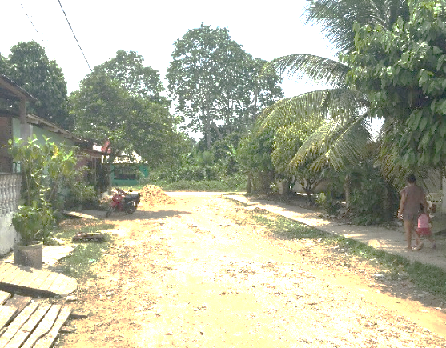 | 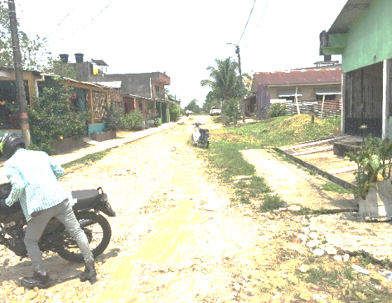 | 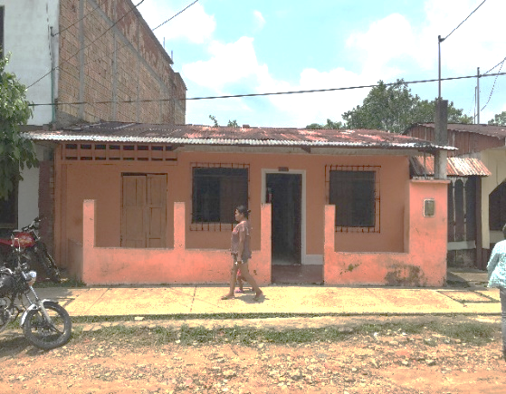 | 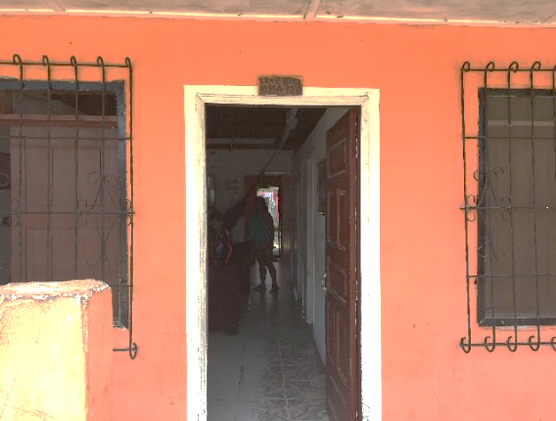

CARRERA 2A VISTA DE SUR ANORTE | CARRERA 2A VISTA DE NORTE A SUR | FACHADA PRINCIPAL - OESTE | PUERTA DE ACCESO AL INMUEBLE
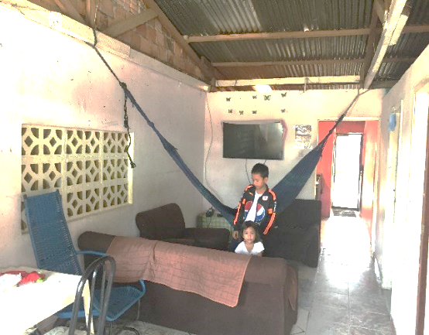 | 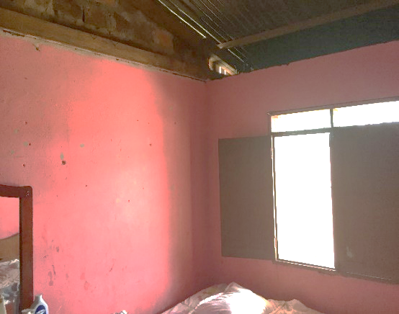 | 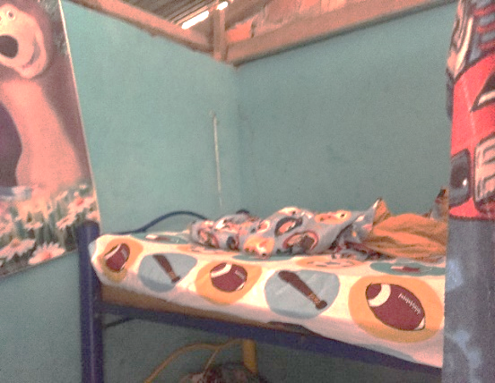 | 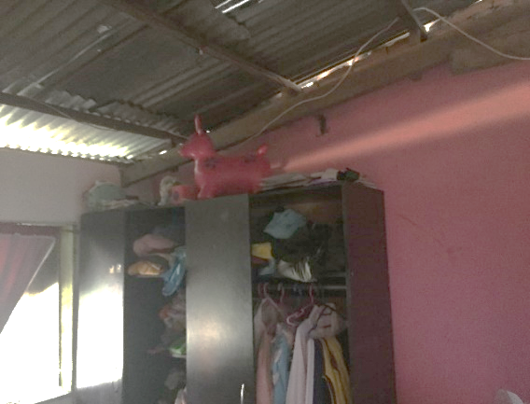

SALA - COMEDOR | DORMITORIO | DORMITORIO | DORMITORIO
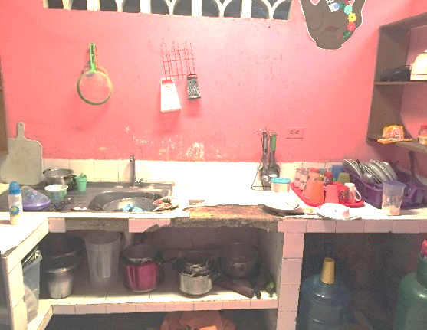 | 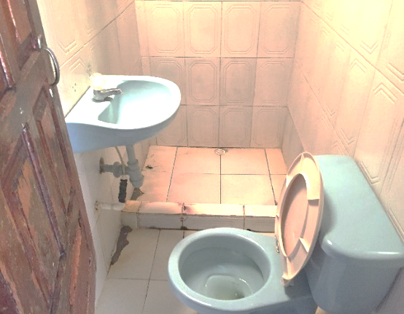 | 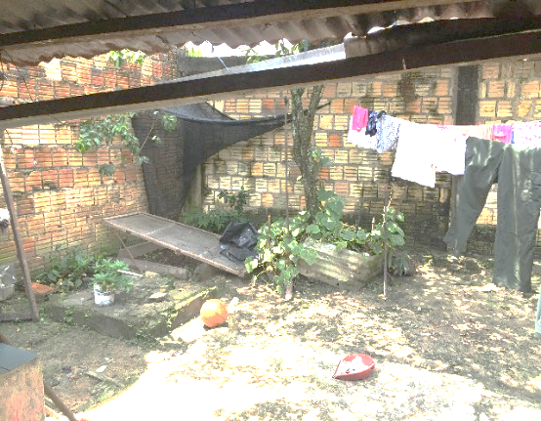 | 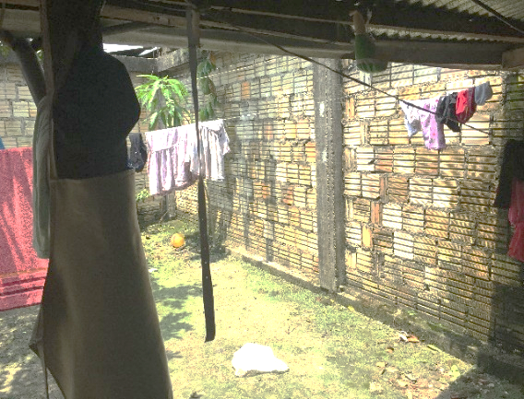

COCINA | BAÑO | PATIO | PATIO
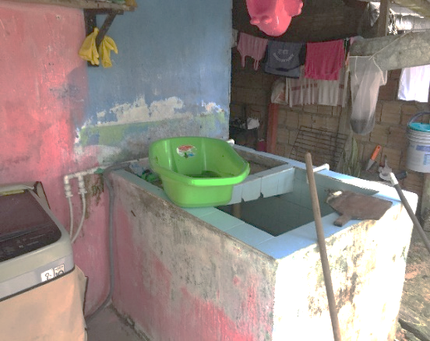 | 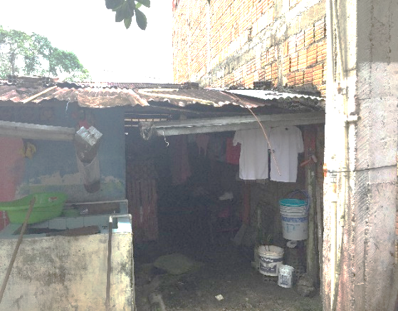 | 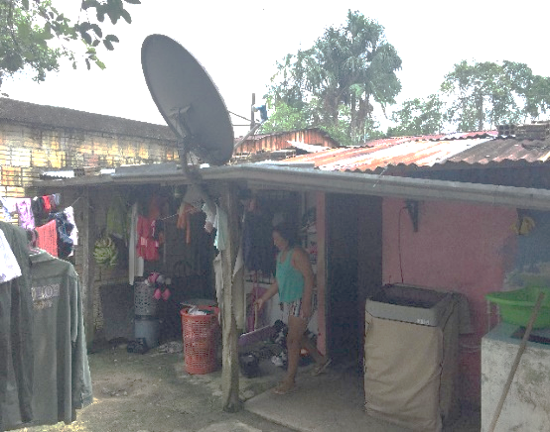

LAVADERO | FACHADA POSTERIOR - ESTE | FACHADA POSTERIOR - ESTE | CONTADOR DE ENERGIA

